NNH16s9
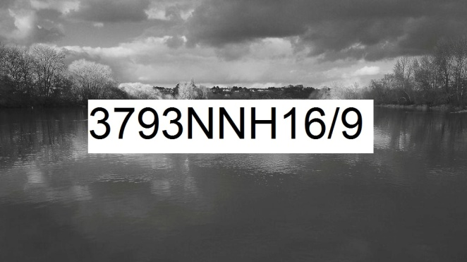 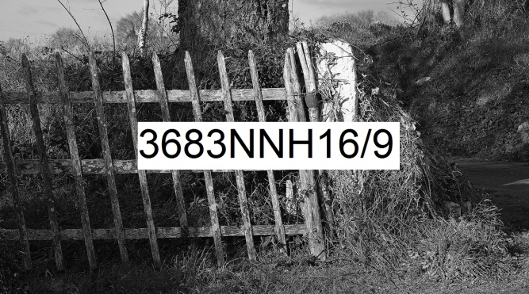 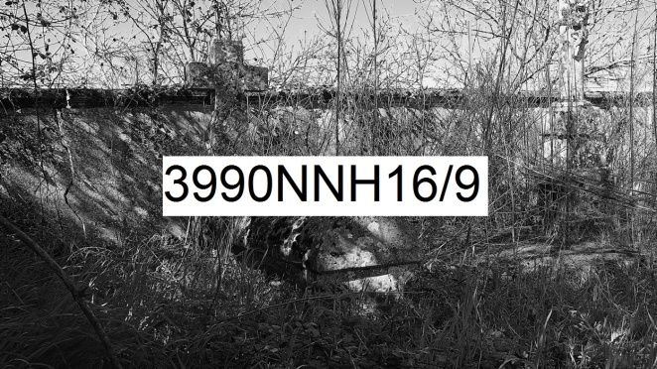
Numérique Noir et blanc Horizontal rapport de format largeur 16 sur hauteur 9 | format de la photo, hors bord et encadrement |  |  | 17,8 x 10 | 35,6 x 20 | 71,1 x 40 | 106,7 x 60 | 142,2 x 80
 | nombre maximum de tirages et impressions par photo |  |  |  | illimité | 500 | 200 | 75
 | conditions de prise de vue |  |  | - | oui | oui | oui | oui
 | numérotation |  |  | - | -
 | certificat d'authenticité |  |  | - | - | -
 | texte cours imprimé |  |  | - | - | - | - | oui
T I R A G E P A P I E R P H O T O |  |  | T P P | 17,8 x 10 | 35,6 x 20 | 71,1 x 40 | 106,7 x 60 | 142,2 x 80
Fuji Crystal DRII brillant | FUCRBR | sans bord blanc | SBB | 23 € | 33 € | 52 €
 |  | avec bord blanc 1 cm ( ! = L + 2 ; h + 2 ) | ABB1 |  |  | 59 €
Ilford N&B brillant sans film OU film brillant OU film mat |  | sans bord blanc (!17,8x10 sans film) | SBB | 43 € | 56 € | 109 € | 244 € | 429 €
 | ILBRSAFI | avec bord blanc 1 cm ( ! = L + 2 ; h + 2 ) | ABB1 |  |  | 119 € | 254 € | 444 €
 | ILBRFIBR | avec bord blanc 2 cm ( ! = L + 4 ; h + 4 ) | ABB2 |  |  | 129 € | 269 € | 459 €
 | ILBRFIMA | avec bord blanc 3 cm ( ! = L + 6 ; h + 6 ) | ABB3 |  |  |  | 279 € | 479 €
 |  | avec bord blanc 5 cm ( ! = L + 10 ; h + 10 ) | ABB5 |  |  |  |  | 509 €
Ilford baryté | ILBA | sans bord blanc | SBB | 63 € | 102 € | 222 €
 |  | avec bord blanc 1 cm ( ! = L + 2 ; h + 2 ) | ABB1 | 69 € |  | 239 €
 |  | avec bord blanc 2 cm ( ! = L + 4 ; h + 4 ) | ABB2 | 76 € | 106 € | 254 €
 |  | avec bord blanc 3 cm ( ! = L + 6 ; h + 6 ) | ABB3 |  | 116 € | 274 €
 |  | avec bord blanc 5 cm ( ! = L + 10 ; h + 10 ) | ABB5 |  |  | 309 €
I M P R E S S I O N D I R E C T E P R E T - A - A C C R O C H E R |  |  |  |  | IDPAC | 71,1 x 40 | 106,7 x 60 | 142,2 x 80
impression sur aluminium | IMALU |  |  |  | CSC | 199 € | 364 € | 609 €
 |  | monté avec encadrement bois massif blanc champ 4 mm, profondeur 35 mm |  |  | MOAB10BL | 374 € | 619 € | 939 €
Impression sur toile textile mat OU brillant | IMTTMA IMTTBR | monté avec caisson flottant érable massif blanc vide 29 mm, champ 21 mm, profondeur 60 mm |  |  | BAPL21ERBL | 976 € | 1,399 € | 1,929 €
T I R A G E P A P I E R P H O T O P R E T - A - A C C R O C H E R |  |  |  |  | TPPPAC | 71,1 x 40 | 106,7 x 60 | 142,2 x 80
Fuji chrystal archive DRII brillant avec film brillant | FUCRFIBR | contre-collé sur aluminium |  |  | CSC | 262 € | 509 € | 839 €
 |  | monté avec encadrement bois massif blanc champ 4 mm, profondeur 35 mm |  |  | MOAB10BL | 339 € | 759 € | 1,169 €
 |  | monté avec caisson à interstice érable massif blanc vide 6 mm, champ 15 mm, profondeur 31 mm |  |  | MOBA15ERBL | 552 € | 879 € | 1,319 €
Ilford N&B brillant avec verre acrylique brillant OU mat |  | contre-collé sur aluminium |  |  | CSC | 512 € | 974 € | 1,704 €
 |  | monté avec encadrement bois massif blanc champ 4 mm, profondeur 35 mm |  |  | MOAB10BL | 689 € | 1,229 € | 2,034 €
 | ILBRVEBR2 | monté avec caisson à interstice aluminium vide 4 mm, champ 1 mm, profondeur 25 mm |  |  | LOAB25AR | 724 € | 1,264 € | 2,074 €
 | ILBRVEMA2 | monté avec caisson à interstice bois massif érable blanc vide 6 mm, champ 15 mm, profondeur 31 mm |  |  | MOBA15ERBL | 782 € | 1,344 € | 2,179 €
 |  | monté avec caisson à interstice bois massif argent patiné vide noir 8 mm, champ argent 12 mm, profondeur noir 45 mm |  |  | MOBAR12NA | 882 € | 1,479 € | 2,399 €
 |  | monté avec caisson à interstice aluminium vide 10 mm, champ 30 mm, profondeur 30 mm |  |  | LOSF30AR | 1,114 € | 1,779 € | 2,789 €
 |  | monté avec caisson flottant bois massif érable blanc vide 29 mm, champ 21 mm, profondeur 60 mm |  |  | MOBAPL21ERBL | 1,252 € | 1,994 € | 3,069 €
Ilford baryté sous passe-partout sous verre Mirogard | PECGPBVM2PP | 2 passe-partout largeur totale 5 cm passe-partout intérieur anthracite liseret 0,5 cm visible passe-partout extérieur blanc naturel 4,5 cm visible monté avec encadrement aulne massif brun champ 20 mm, profondeur 30 mm |  |  | 50AN45BNHA20AU | 932 € | - | -
 |  | 2 passe-partout largeur totale 10 cm passe-partout intérieur anthracite liseret 0,5 cm visible passe-partout extérieur blanc naturel 9,5 cm visible monté avec encadrement aulne massif brun champ 20 mm, profondeur 30 mm |  |  | 100AN95BNHA20AU | 1,104 € | - | -
 |  | 2 passe-partout largeur totale 8 cm passe-partout intérieur anthracite liseret 1 cm visible passe-partout extérieur blanc naturel 7 cm visible monté avec encadrement aulne massif brun champ 40 mm, profondeur 30 mm |  |  | 80AN70BNHA40AU | 1,134 € | - | -
 |  | 2 passe-partout largeur totale 10 cm passe-partout intérieur anthracite liseret 1 cm visible passe-partout extérieur blanc naturel 9 cm visible monté avec encadrement aulne massif brun champ 40 mm, profondeur 30 mm |  |  | 100AN90BNHA40AU | 1,209 € | - | -
 |  | 2 passe-partout largeur totale 10 cm passe-partout intérieur anthracite liseret 1,5 cm visible passe-partout extérieur blanc naturel 8,5 cm visible monté avec encadrement aulne massif brun champ 80 mm, profondeur 30 mm |  |  | 100AN85BNHA80AU | 1,742 € | - | -
les prix sont indiqués TTC les frais d'expédition ne sont pas inclus |  | distance d'observation minimum |  |  |  | 58 cm | 84 cm | 110 cm

 |  | distance d'observation optimum |  |  |  | 253 cm | 374 cm | 497 cm

 |  | distance d'observation maximum |  |  |  | 592 cm | 877 cm | 1168 cm

